引継面談 時間予約(変更) (企業担当者)
プロジェクト名 |  |  | システム名 |  |  | 画面レイアウト設計書 |  |  |  |  |  |  |  | 作成者 | 作成日 |  | 更新者 | 更新日
13期12月対応 |  |  | LMS学習管理システム |  |  | 引継面談 時間予約(変更) (企業担当者) |  |  |  |  |  |  |  | 金城 | 2017-02-01 |  | 櫻井 | 2018-03-08

 | 画面イメージ

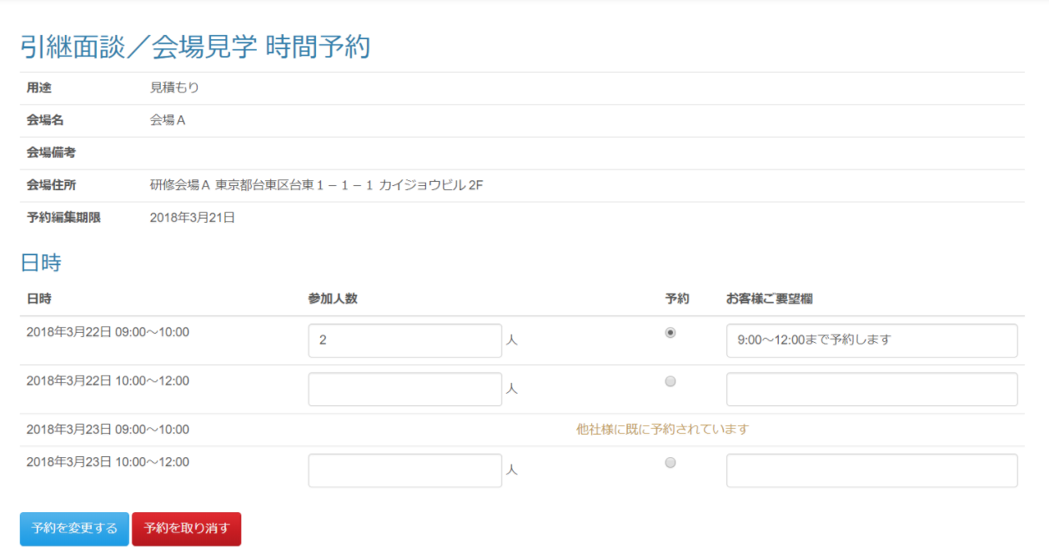

既に他企業に予約されている場合はボタンを非表示とする。パラメーター偽装で無理やり登録しようとした場合、入力チェックではじく。

 | 出力仕様
 | No | 項目名 |  | データ元 |  |  |  |  |  |  |  | 備考
 |  |  |  | テーブル名 |  |  |  | フィールド
 | 引継面談情報
 | 1 | 面談対象会場ID |  | t_meeting_place |  |  |  | meeting_place_id |  |  |  | 非表示
 | 2 | 会場名 |  | m_place |  |  |  | place_name
 | 3 | 会場備考 |  | m_place |  |  |  | place_note
 | 4 | 会場住所 |  | m_place |  |  |  | place_description
 | 5 | 用途 |  | m_meeting_schedule |  |  |  | purpose
 | 6 | 予約編集期限 |  | m_meeting_schedule |  |  |  | edit_limit |  |  |  | yyyy年M月d日
 | 一覧表示
 | 7 | 面談スケジュール詳細ID |  | m_meeting_schedule_detail |  |  |  | meeting_schedule_detail_id |  |  |  | 非表示 ※パラメーターとして渡された面談対象会場IDに紐づく面談スケジュール詳細を取得する。 ・面談対象会場→面談対象企業 ・面談対象会場→面談スケジュール→面談スケジュール詳細

 | 8 | 面談日付 |  | m_meeting_schedule_detail |  |  |  | meeting_date |  |  |  | yyyy年M月d日
 | 9 | 面談時刻 |  | m_meeting_schedule_detail |  |  |  | meeting_time
 | 10 | 参加人数 |  | t_meeting_company |  |  |  | join_amount |  |  |  | ログインしているユーザーに紐づく企業以外が予約している場合表示しない
 | 11 | お客様ご要望欄 |  | t_meeting_company |  |  |  | company_request |  |  |  | 取得した『面談スケジュール詳細』と紐づくデータを表示する
 | 12 | 予約を変更する（ボタン） |  | - |  |  |  | -
 | 13 | 予約を取り消す（ボタン） |  | - |  |  |  | -

 | ◆『予約を変更する』ボタン押下時

 | 入力仕様
 | No | 項目名 | 物理名 |  | コントロール |  | 必須 |  | 桁数 | 最小値 | 最大値 |  | 属性 |  |  | 備考
 | 1 | 面談対象会場ID | meetingPlaceId |  | hidden |  | ○ |  | - | - | - |  | 半角数字
 | 2 | 面談スケジュール 詳細ID | meetingScheduleDetailId[] |  | hidden |  | - |  | - | - | - |  | 半角数字

 | 3 | 参加人数 | joinAmount[] |  | 数値 |  | - |  | - | 1 | - |  | 半角数字
 | 4 | お客様ご要望欄 | companyRequest[] |  | テキストエリア |  | - |  | 100 | - | - |  | 全角文字
 | 5 | 予約する | - |  | 送信ボタン |  | - |  | - | - | - |  | /schedule/meeting/reserve/regist/complete

 | その他 入力仕様
 | No | 項目名 | エラー条件 |  |  |  |  | 挙動 |  |  |  |  |  | エラー文
 | 1 | 面談対象会場ID | 企業担当者 かつ ログインしているユーザーの企業IDが面談対象会場に紐づく面談対象企業に存在しない場合 |  |  |  |  | 不正アクセス画面へ遷移 |  |  |  |  |  | -

 | 2 | 予約編集期限 | 企業担当者 かつ 面談対象会場IDに紐づく面談スケジュールの予約編集期限がボタン押下時の日時より前の場合 |  |  |  |  | 不正アクセス画面へ遷移 |  |  |  |  |  | -

 | 3 | 参加人数 予約 | チェックがついている予約と同じ行の参加人数が入力されていなかった場合 |  |  |  |  | 不正アクセス画面へ遷移 |  |  |  |  |  | * 参加人数は必須です。

 | 4 | 面談スケジュール詳細ID 予約 | 予約にチェックがついている行の面談スケジュール詳細が既に予約されている場合 |  |  |  |  | エラーメッセージを表示 |  |  |  |  |  | 他社様が予約したため予約できませんでした。再度予約してください。

 | データベース 更新
 | No | 名称 |  | テーブル名(物理名） |  |  |  | カラム名(物理名） |  |  |  | 編集内容
 | 1 | 面談スケジュール詳細ID |  | t_meeting_company |  |  |  | meeting_schedule_detail_id |  |  |  | 画面入力
 | 2 | 参加人数 |  | t_meeting_company |  |  |  | join_amount |  |  |  | 画面入力
 | 3 | お客様ご要望欄 |  | t_meeting_company |  |  |  | company_request |  |  |  | 画面入力
 | ※面談対象会場ＩＤと企業ＩＤで更新対象を選択する。

引継面談 時間予約(変更) (管理者)
プロジェクト名 |  |  | システム名 |  |  | 画面レイアウト設計書 |  |  |  |  |  |  |  | 作成者 | 作成日 |  | 更新者 | 更新日
13期12月対応 |  |  | LMS学習管理システム |  |  | 引継面談 時間予約(変更) (管理者) |  |  |  |  |  |  |  | 金城 | 2017-02-01 |  | 髙橋大 | 2020-01-31

 | 画面イメージ

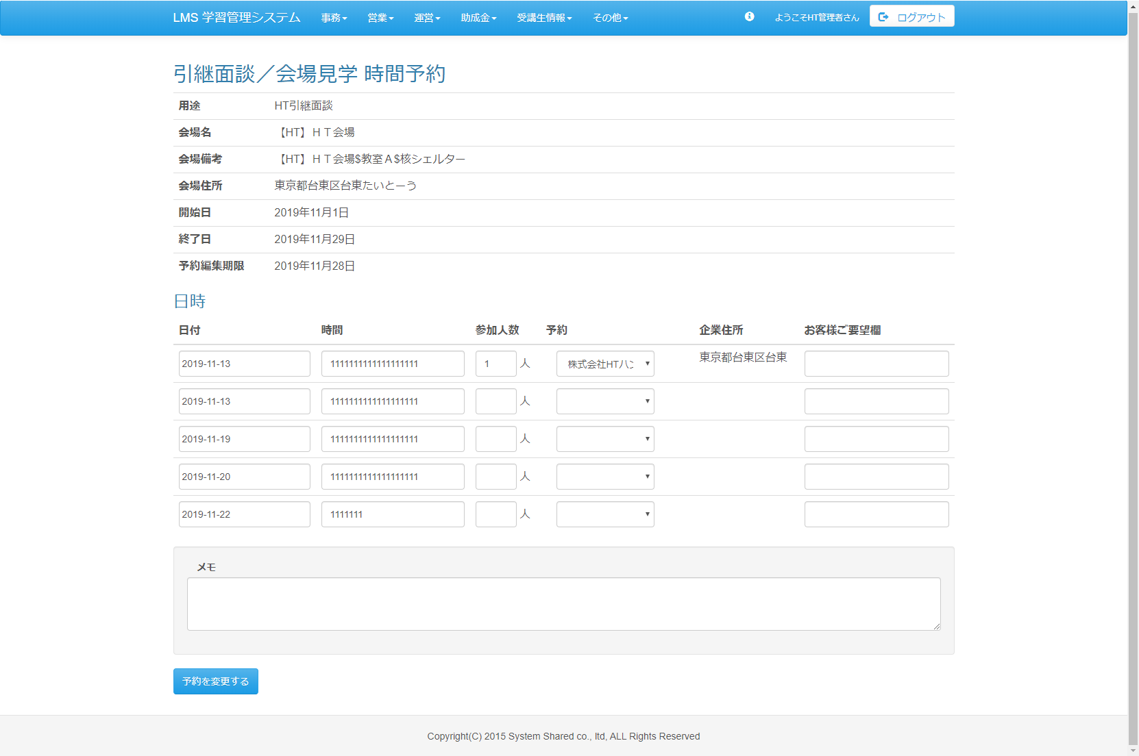

改修前

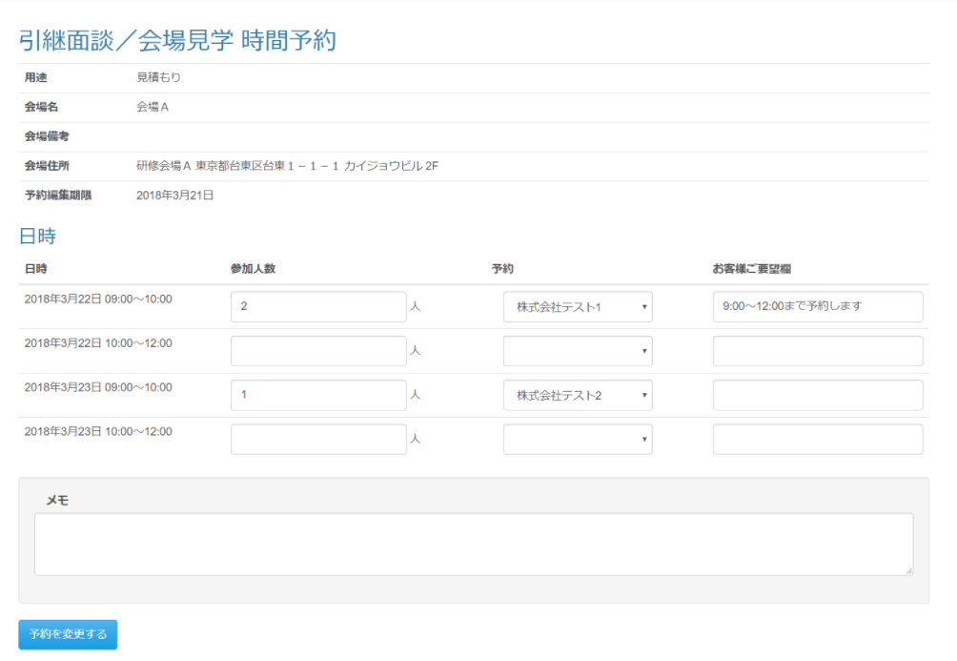

日、時の更新が可能

 | 出力仕様
 | No | 項目名 |  | データ元 |  |  |  |  |  |  |  | 備考
 |  |  |  | テーブル名 |  |  |  | フィールド
 | 会場情報
 | 1 | 面談対象会場ID |  | t_meeting_place |  |  |  | meeting_place_id |  |  |  | 非表示
 | 2 | 会場名 |  | m_place |  |  |  | place_name
 | 3 | 会場備考 |  | m_place |  |  |  | place_note
 | 4 | 会場住所 |  | m_place |  |  |  | place_description
 | 5 | 用途 |  | m_meeting_schedule |  |  |  | purpose
 | 6 | 予約編集期限 |  | m_meeting_schedule |  |  |  | edit_limit |  |  |  | yyyy年M月d日
 | 7 | 内部向けメモ |  | m_meeting_schedule |  |  |  | meeting_place_note
 | スケジュール一覧
 | 8 | 面談日付 |  | m_meeting_schedule_detail |  |  |  | meeting_date |  |  |  | yyyy年M月d日 ※パラメーターとして渡された面談対象会場IDに紐づく面談スケジュール詳細を取得する。 表示順は日時降順

 | 9 | 面談時刻 |  | m_meeting_schedule_detail |  |  |  | meeting_time
 | 10 | 参加人数 |  | t_meeting_company |  |  |  | join_amount |  |  |  | 取得した『面談スケジュール詳細』と紐づくデータを表示する
 | 11 | 企業名 |  | m_company |  |  |  | company_name |  |  |  | 取得した『面談スケジュール詳細』と紐づくデータを表示する
 | 12 | お客様ご要望欄 |  | t_meeting_company |  |  |  | company_request |  |  |  | 取得した『面談スケジュール詳細』と紐づくデータを表示する

 | ◆『予約を変更する』押下時

 | 入力仕様
 | No | 項目名 | 物理名 |  | コントロール |  | 必須 |  | 桁数 | 最小値 | 最大値 |  | 属性 |  |  | 備考
 | 1 | 面談対象会場ID | meetingPlaceId |  | hidden |  | ○ |  | - | - | - |  | 半角数字
 | 2 | 面談日付 | metting_date |  | カレンダー |  | ○ |  | - | - | - |  | 日付
 | 3 | 面談時刻 | meeting_time |  | textbox |  | ○ |  | 100 | - | - |  | 全角文字
 | 4 | 予約を変更する | - |  | 送信ボタン |  | - |  | - | - | - |  | /schedule/meeting/reserve/regist

 | その他 入力仕様
 | No | 項目名 | エラー条件 |  |  |  |  | 挙動 |  |  |  |  |  | エラー文
 | 1 | 公開フラグ | 「予定を変更する」ボタン押下時にスケジュール公開されていない場合 |  |  |  |  | エラーメッセージを表示する。 |  |  |  |  |  | スケジュールが公開されていないため、予約を変更できません。

 | ※管理者の場合、予約編集期限が過ぎていてもエラーとしない。
 | ※管理者の場合、スケジュール公開前でも予約が可能となる。

